Win+G
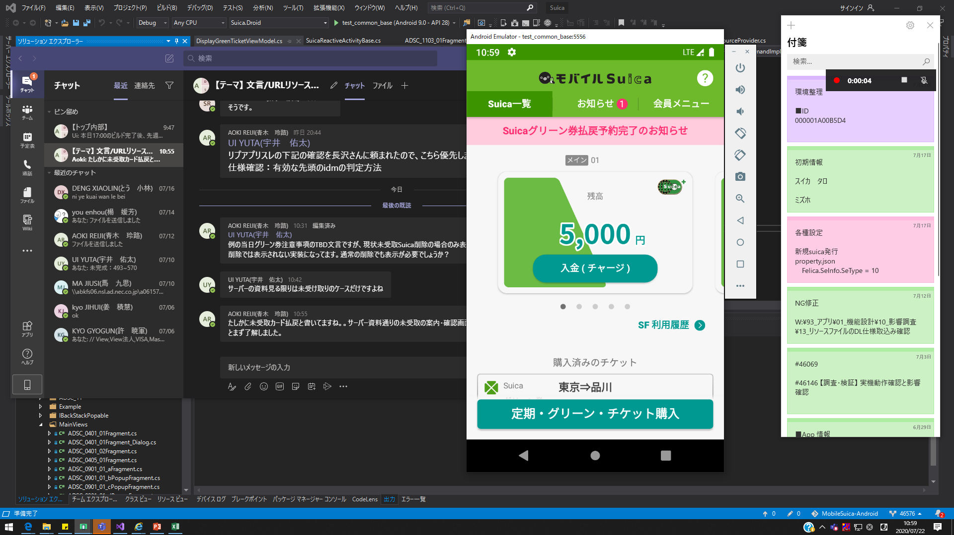
① | 録画予備APPをデスクトップの一番前に置きます

② | APPを選択の状態で、キーボードの「Winキー」+Gを押下
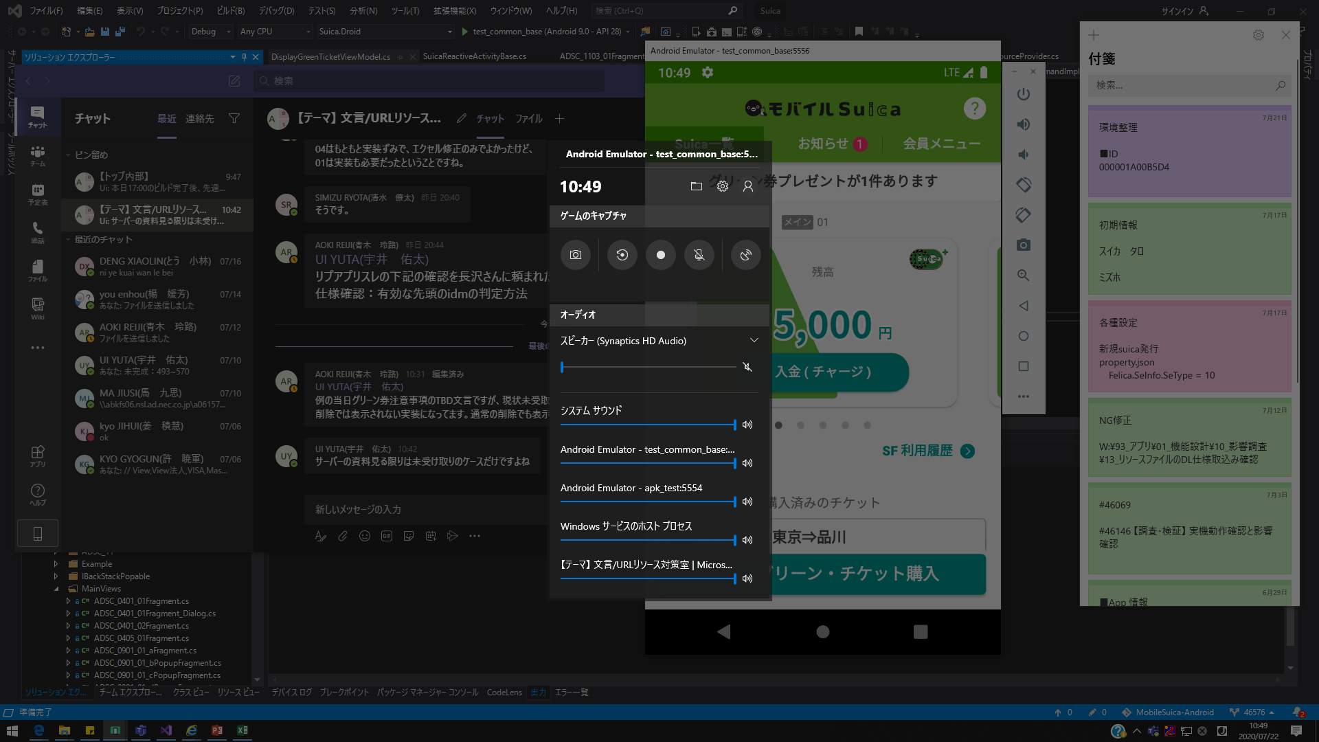

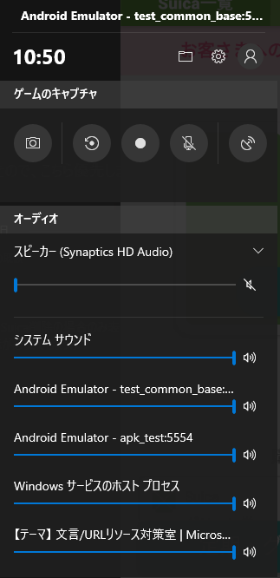
 |  |  | スクリーンショットを作成

 |  |  | 直前の30秒を録画する

 |  |  | 録画を開始

 |  |  | 録画中のマイクをオン/オフ

 |  |  | 配信の開始
無視

③ |  | をクリックし、録画開始します。

PowerPoint（領域録画）
①空PowerPointを開く
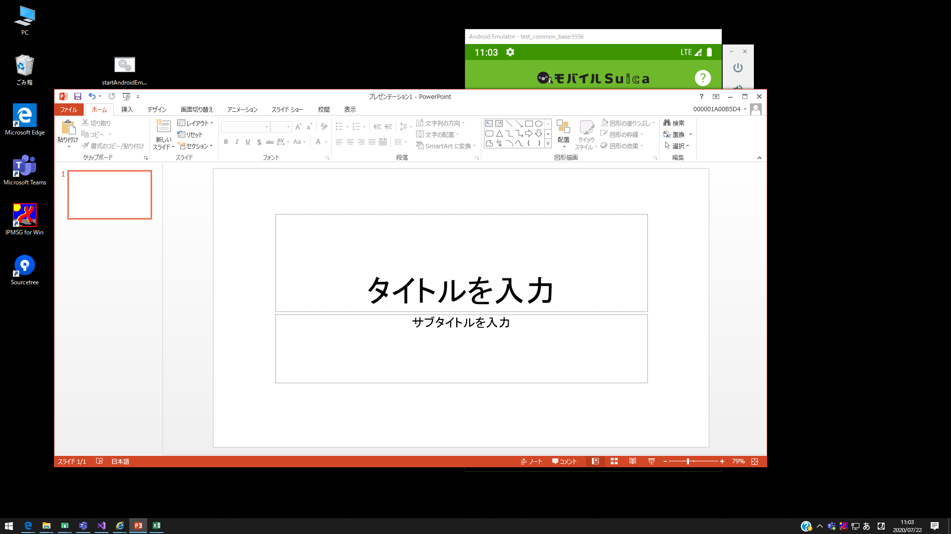

② | メニューの「挿入」→「画面録画」を選びます。
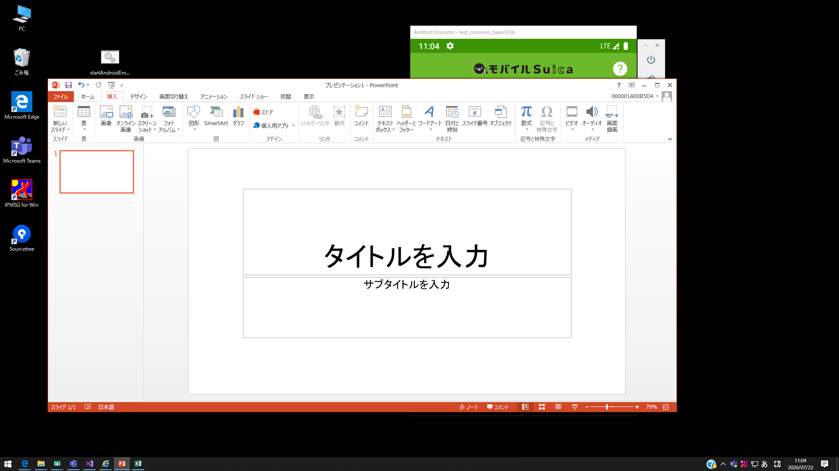

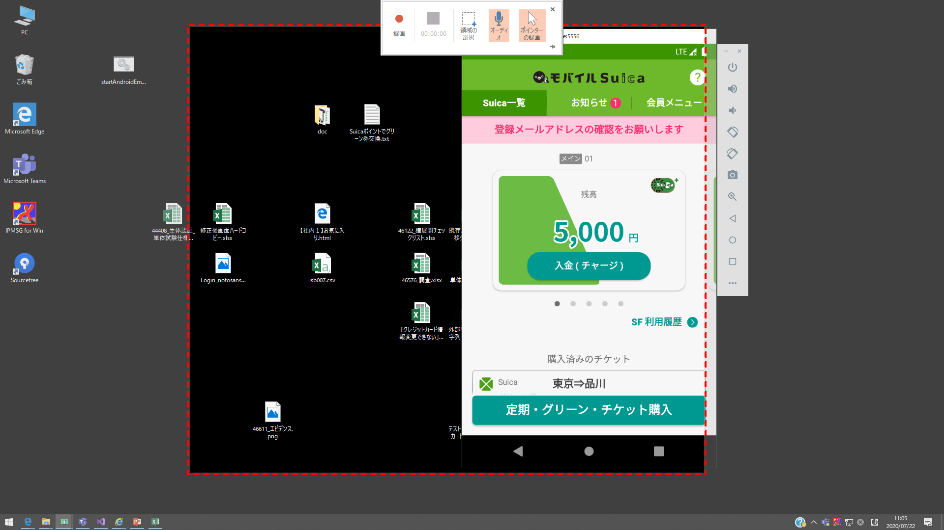

③ | 録画したい領域を選んで、録画開始する
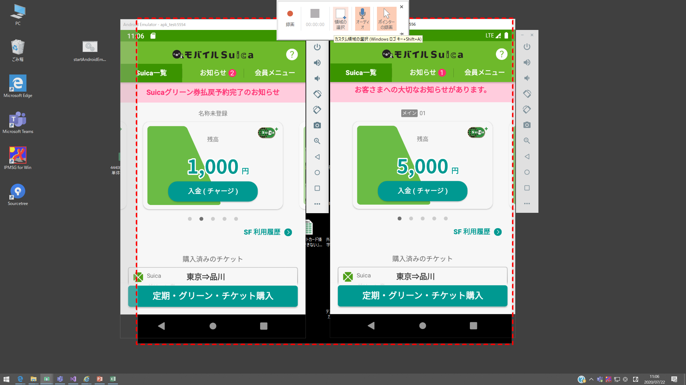

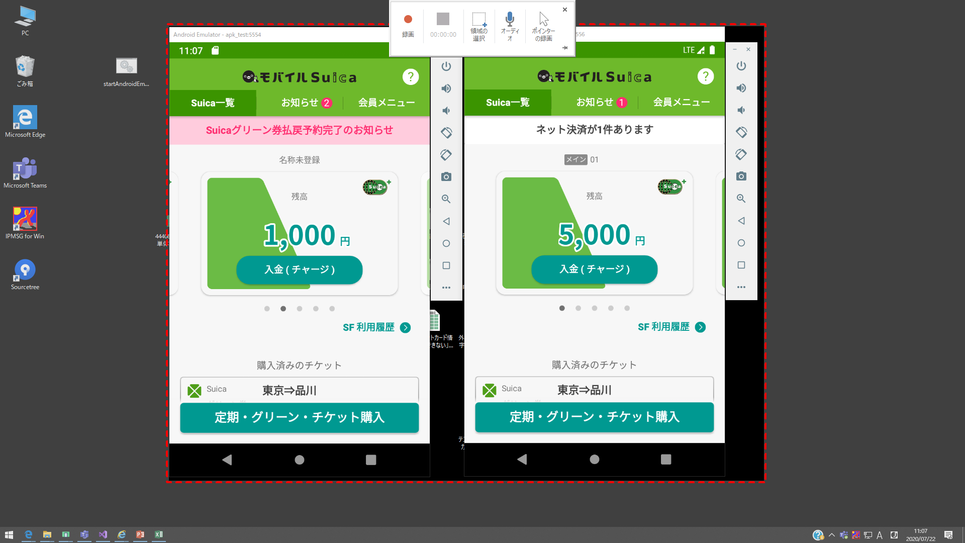

④ | 録画開始します
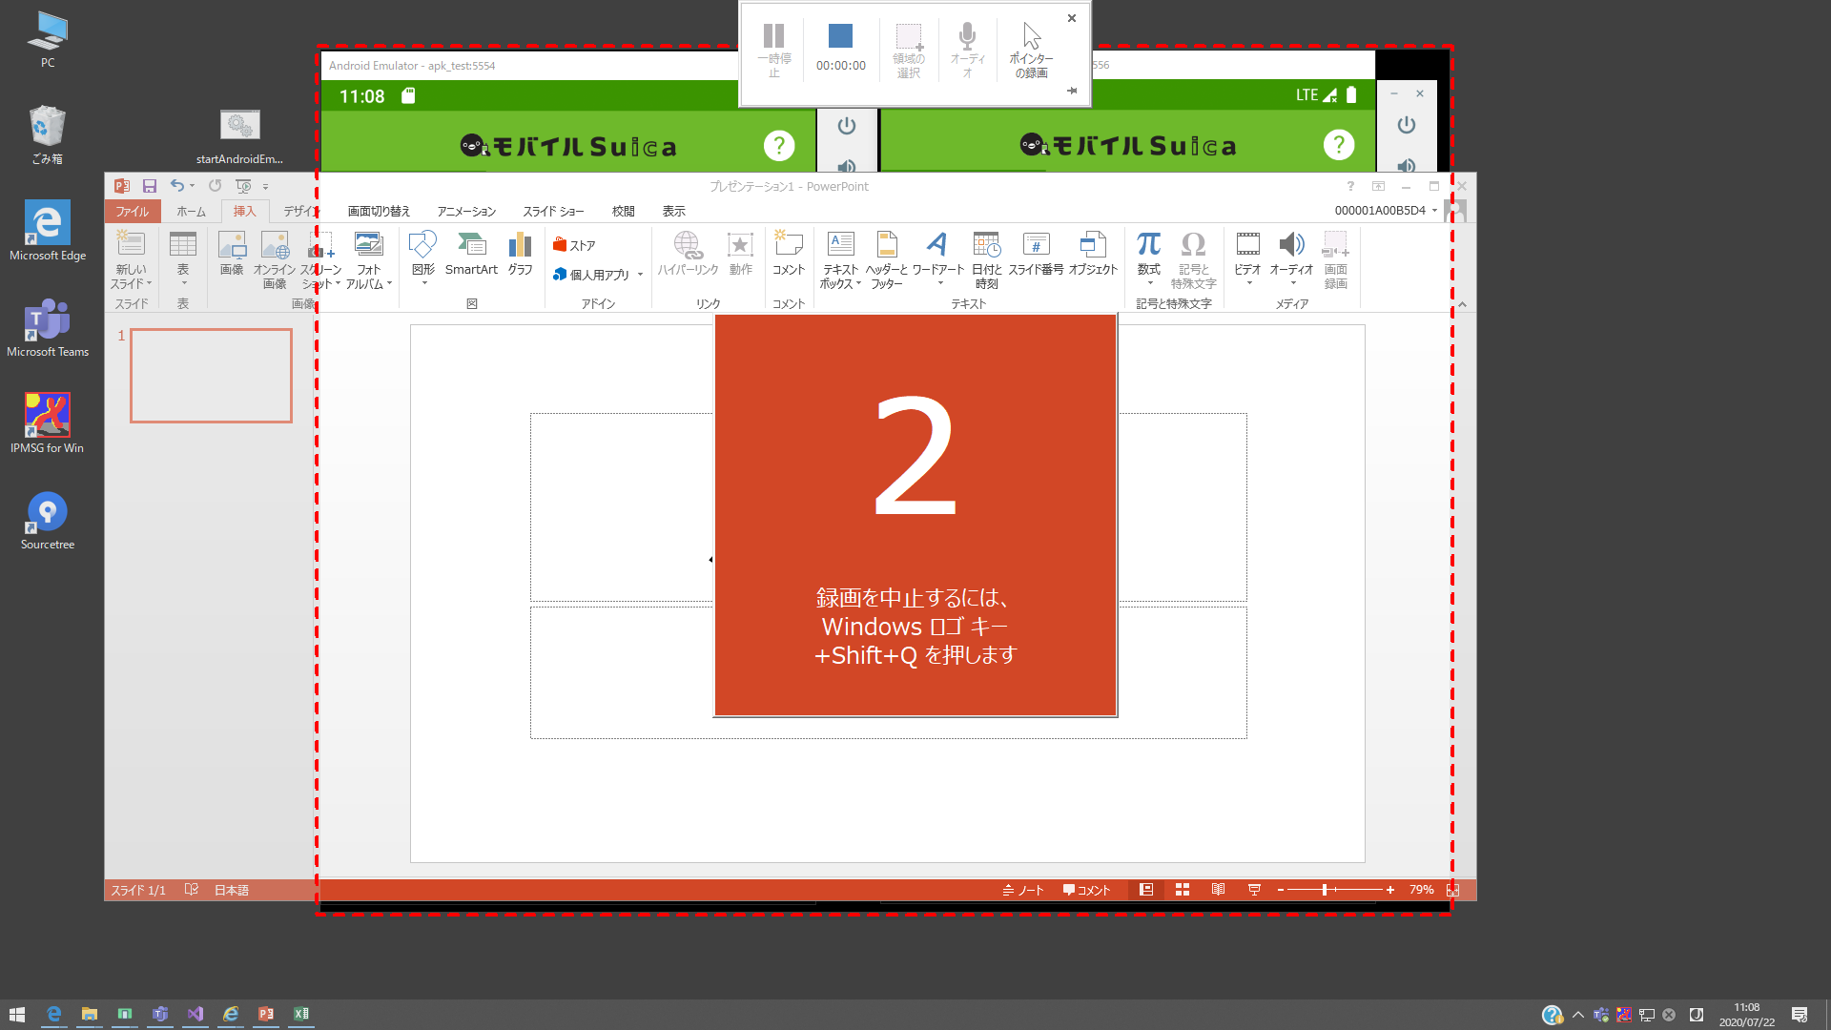

 | マウスはスクリーンのトップへ移動し、録画コントロールを表示します。
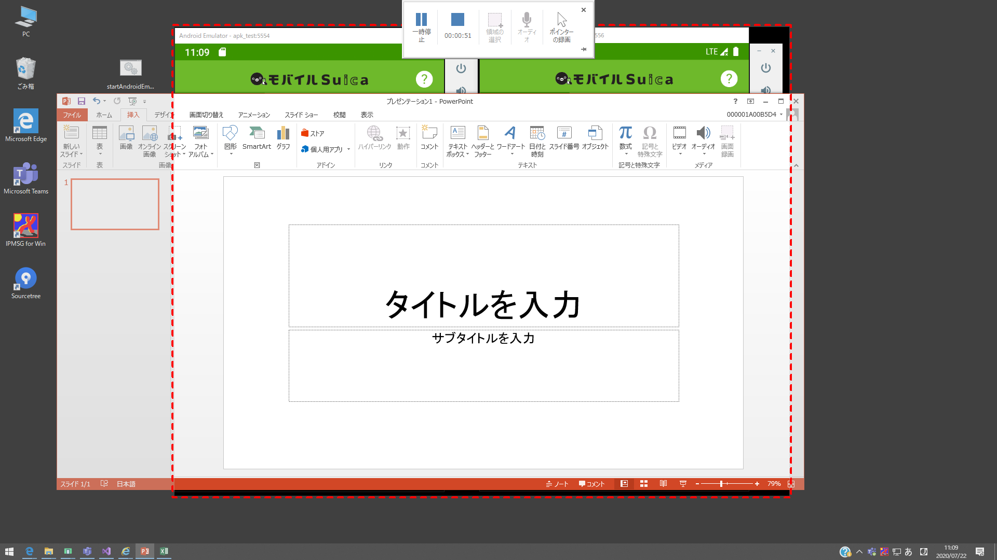

⑤ | 録画停止し、動画はPowerPointに一時表示します。
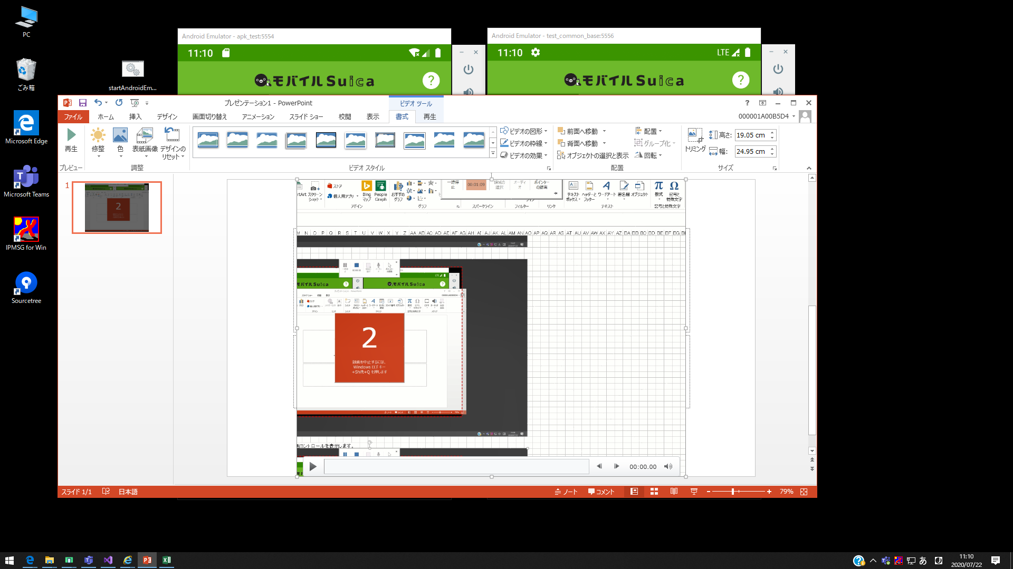

⑥ | 動画で右クリックし、コンテクストメニューを表示します。
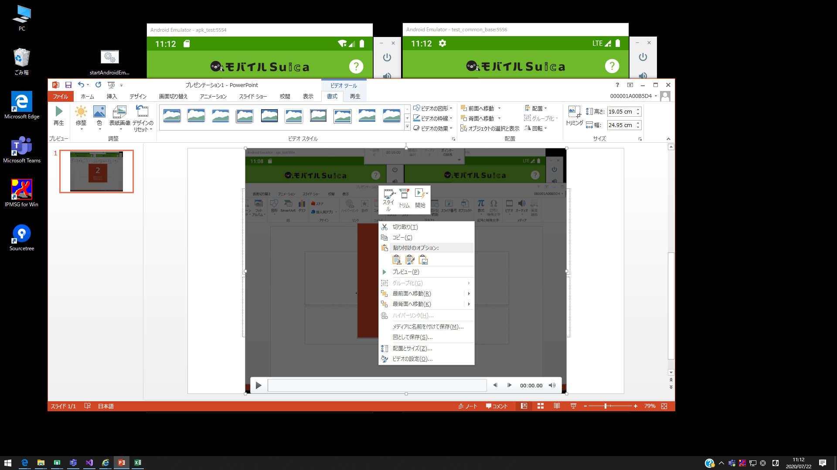

⑦ | 「メディア名前を付けて保存」をクリックし、お好きな場所で保存します。

